Sheet1
西九龙边检站羽毛球赛物品采购项目
一、采购清单及技术要求（因内控要求，单项报价均不得超过控制单价）
序号 | 商品名称 | 品牌 | 型号 | 数量 | 计量单位 | 参考样式 | 最高单价 | 最高合价 | 响应单价 | 小计 | 尺码要求及定制说明
1 | 羽毛球服 | 尤尼克斯 | 110442BCR | 32 | 件 | 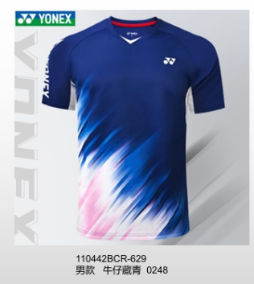 | 190.00 | 6080.00 |  |  | 男款：M码2件；L码 8件；XL码13件；2XL码7件；3XL码2件 胸前印单位名称，具体内容样式中标之后沟通确认。
2 | 羽毛球服 | 尤尼克斯 | 210442BCR | 16 | 件 | 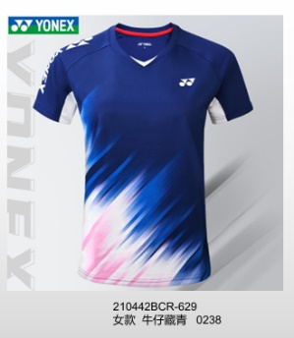 | 190.00 | 3040.00 |  |  | 女款：S码1件；M码3件；L码 7件；XL码5件； 胸前印单位名称，具体内容样式中标之后沟通确认。
3 | 羽毛球服 | 尤尼克斯 | 1209025BCR | 29 | 件 | 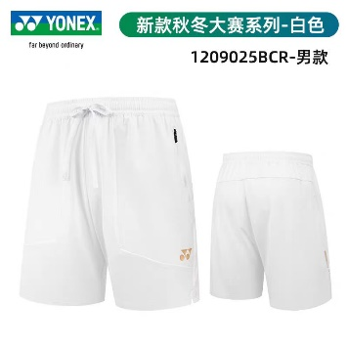 | 175.00 | 5075.00 |  |  | 男款：M码3件；L码 4件；XL码14件；2XL码7件；3XL码1件
4 | 羽毛球服 | 尤尼克斯 | TS-DP1212 | 13 | 件 | 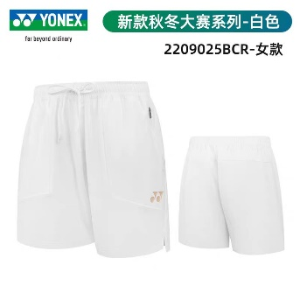 | 175.00 | 2275.00 |  |  | M码3件；L码6件；XL码4件
5 | 羽毛球服 | 尤尼克斯 | 2202925TCR | 1 | 件 | 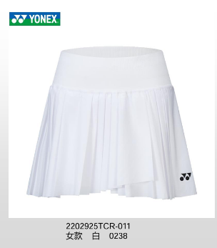 | 170.00 | 170.00 |  |  | XL码1件
6 | 奖牌 |  | 金属奖牌 | 24 | 个 | 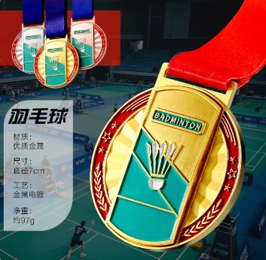 | 28.00 | 672.00 |  |  | 参考样式：https://detail.tmall.com/item.htm?from=cart&id=929108719905&mi_id=00003d_D0h8nEzKmtNMjg9WS8jU9sh1k6K1h-xMxeuEmchw&skuId=5813399760006&spm=a1z0d.6639537%2F202410.item.d929108719905.35867484sWSwsV&upStreamPrice=2800 定制金属奖牌，羽毛球款，具体样式成交后沟通确认。
7 | 证书 |  | 红色绒面证书 | 4 | 个 | 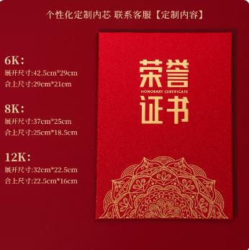 | 21 | 84.00 |  |  | 定制证书内芯，具体内容成交后沟通确认。
8 | 羽毛球 | 红超 | 12支装 | 18 | 桶 |  | 248 | 4464.00
9 | 羽毛球 | 红超 | 金红超12支装 | 28 | 桶 |  | 265 | 7420.00
合计 |  |  |  |  |  |  |  | 29280.00 |  | 0.00
二、质保及售后服务要求
1.定制商品制作前需与需求方确认，同意后方可制作； 2.报价单位承诺不恶意低价谋取成交，必须对本项目的报价负责，承诺成交后严格按报价单内容保证质量及响应时间履行。
三、其他商务要求
1 | 关于交货 | 1.1确定成交日后10天（日历日）内。
 |  | 1.2 投标人必须承担的设计制作、物品运输等其他类似的义务。送货的具体时间由使用方提前1天通知中标人。
 |  | 1.3 交货（具体）地点：深圳市罗湖区翠荫路660号西九龙边检站（有电梯）
2 | 质量保证 | 2.保证所提供的产品全部采用优质材料和一流工艺制造而成，并未曾使用过的全新产品；所供产品均为原厂正品，决不使用任何劣货、假货等产品。
3 | 关于验收 | 3.1 投标人货物经过双方检验认可后，中标单位需提供盖章版的供货通知书、送货单、发票、合同、E商城电子验收单。
 |  | 3.2 当满足以下条件时才可进行验收： ①中标人已按照清单内容提供了全部产品。 ②货物符合反拍清单内的规格参数，性能满足要求。 ③货物具备产品合格证。
4 | 培训 | 4.投标人应派专业技术人员免费对采购单位指定人员进行定期培训及指导，直至其完全掌握货物的功能应用及基本故障处理技术。
5 | 关于知识产权 | 5.1提供的货物必须是合法厂家生产和经销的原包装产品（包括零配件），必须具备生产日期、厂家、厂址、产品合格证等。
 |  | 5.2投标人应保证采购人在使用货物或其任何一部分时，免受第三方提出的侵犯其专利权、商标权、著作权或其它知识产权的起诉或司法干预。投标人保证所提供软件的合法性，如果发生上述起诉或干预，则其法律责任均由中标人负责。所发生的任何知识产权纠纷与采购人无关。
6 | 特别说明 | 根据工作安排，本项目成交后，由中华人民共和国西九龙出入境边防检查站工会委员会负责签订合同、收验货、支付货款等一切事宜。
响应单位（需盖章）：

